상품제안서
소싱 지오메트리 가습기 | 상품코드: F17068

 |  |  |  |  |  |  | 02-412-0044 | www.easy1.co.kr
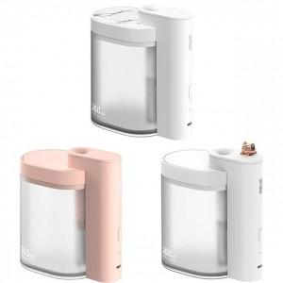 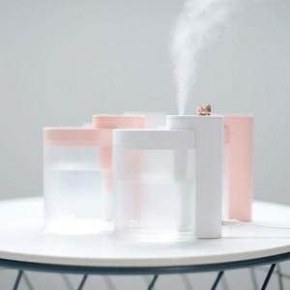 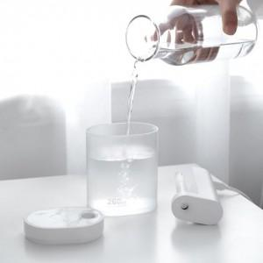

【상세/제작정보】 | 정격전압 : DC 5V - 0.4A / 소비전력 : 2W / 중량 : 115g

【인쇄/포장옵션】 | 실크, 레이저 / 포장지포장

【공급단가】 | 수량 | 100~ | 300~ | 500~ | 1,000~ | 3,000~
*VAT별도 | 단가 | 16,060원 | 15,470원 | 14,870원 | 14,280원 | 13,920원

【상품 URL】 | http://www.easy1.co.kr/src/goods_detail.php?gdno=17068

